상품제안서
퀸센스 엘리자베스 골드 VIP 10P | 상품코드: S12688

 |  |  |  |  |  |  | 02-713-8555 | www.synergygift.co.kr
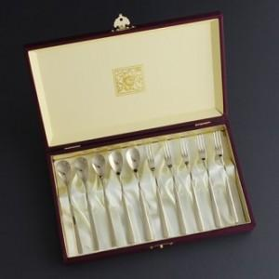

【상세/제작정보】

【인쇄/포장옵션】 | 레이저 / 쇼핑백

【공급단가】 | 수량 | 20~ | 50~ | 100~ | 300~ | 500~
*VAT별도 | 단가 | 24,700원 | 24,320원 | 23,750원 | 22,800원 | 21,850원

【상품 URL】 | https://www.synergygift.co.kr:443/src/goods_detail.php?gdno=3422

